Intro2
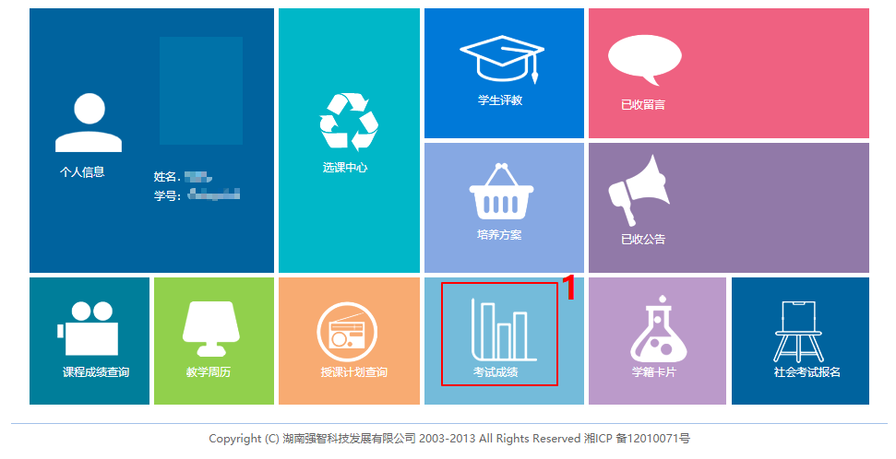
登陆教务系统，进入考试成绩

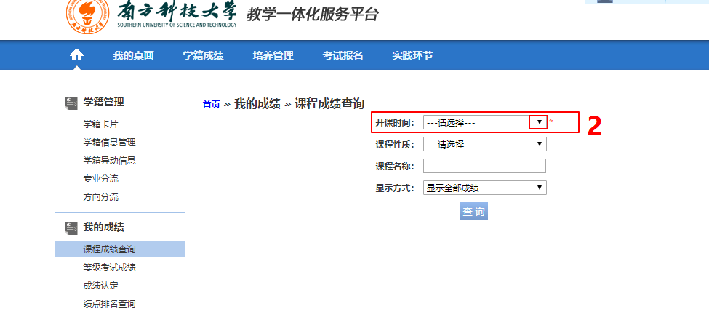
选择开课时间（对每一个时间的课程进行接下来的操作）

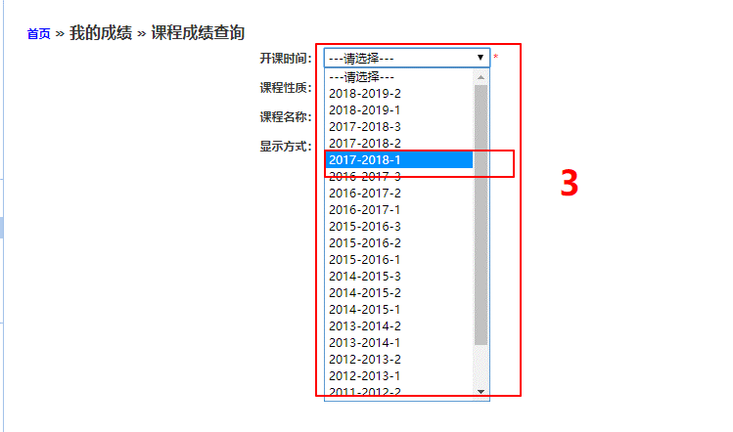

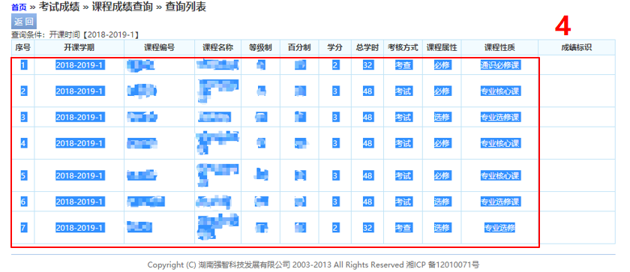
复制表格

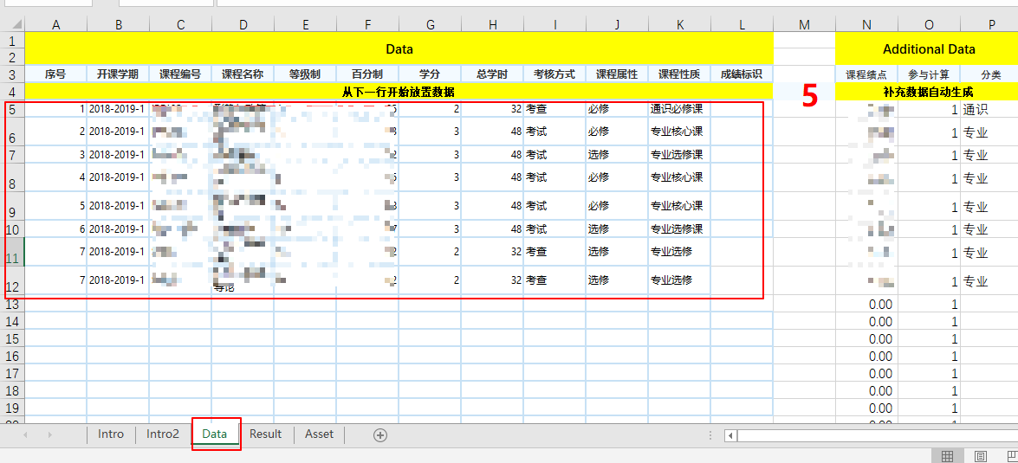
粘贴(append)至Data工作簿中

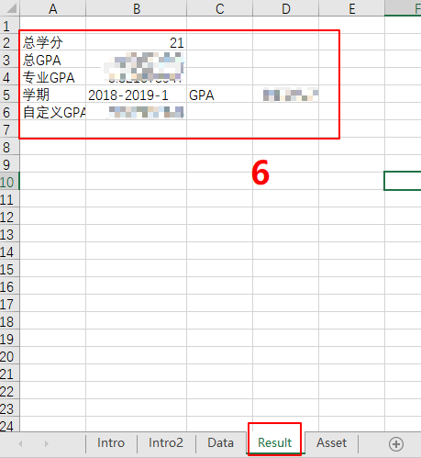
在Result工作簿中查看成绩

学期GPA的查看方式
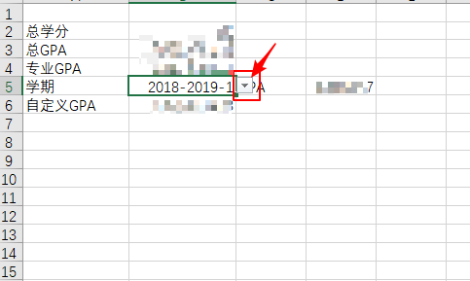

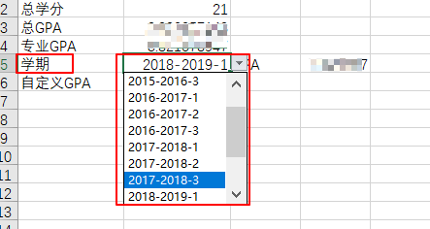

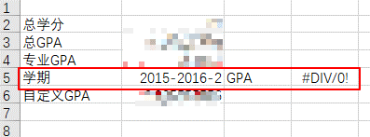
若无该学期成绩信息GPA为#DIV/0!错误

Asset
五分制记分 | 绩点 | 成绩下限 | 成绩上限 | 学期 | 课程性质 | 专业
A+ | 4.00 | 97 | 100 | 2015-2016-1 | 通识必修课 | 专业课
A | 3.94 | 93 | 96 | 2015-2016-2 | 专业核心课 | 专业核心课
A- | 3.85 | 90 | 92 | 2015-2016-3 | 专业选修课 | 专业选修课
B+ | 3.73 | 87 | 89 | 2016-2017-1 | 专业选修 | 专业基础课
B | 3.55 | 83 | 86 | 2016-2017-2 | 专业基础课
B- | 3.32 | 80 | 82 | 2016-2017-3 | 通识理工基础课
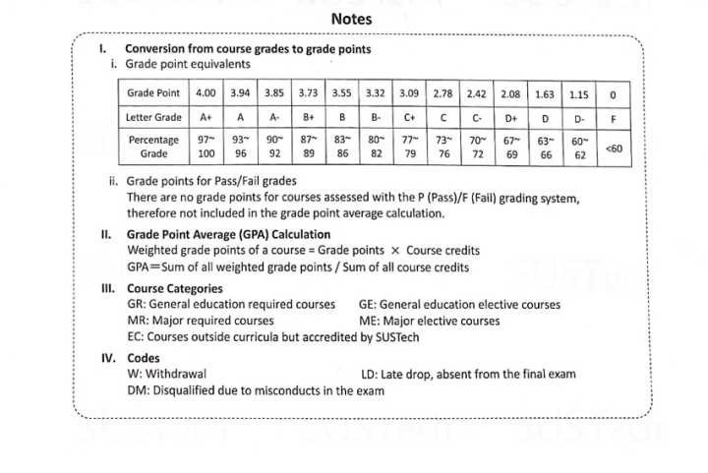
C+ | 3.09 | 77 | 79 | 2017-2018-1
C | 2.78 | 73 | 76 | 2017-2018-2
C- | 2.42 | 70 | 72 | 2017-2018-3
D+ | 2.08 | 67 | 79 | 2018-2019-1
D | 1.63 | 63 | 66 | 2018-2019-2
D- | 1.15 | 60 | 62 | 2018-2019-3
F | 0.00 | 0 | 59 | 2019-2020-1
P | 4.00 |  |  | 2019-2020-2
 |  |  |  | 2019-2020-3

